Plan1
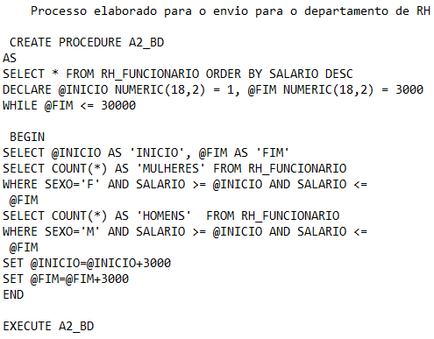
VITOR DE SOUZA LIMA CORREA RA:3140528
TURMA ADS

Ganhos por Indivíduos
 | HOMENS (INDIVIDUOS) | MULHERES (INDIVIDUOS)
R$ 1 a R$ 3000 | 8 | 20
R$ 3001 a R$ 6000 | 19 | 26
R$ 6001 a R$ 9000 | 21 | 33
R$ 9001 a R$ 12000 | 6 | 27
R$ 12001 a R$ 15000 | 4 | 15
R$ 15001 a R$ 18000 | 1 | 9
R$ 18001 a R$ 21000 | 0 | 7
R$ 21001 a R$ 24000 | 0 | 4
R$ 27001 a R$ 30000 | 0 | 0

 | Ganhos

 | FAIXA SALARIAL | HOMENS (INDIVIDUOS) | MULHERES (INDIVIDUOS)

 | R$ 1 a R$ 3000 | 8 | 20
 | R$ 3001 a R$ 6000 | 19 | 26
 | R$ 6001 a R$ 9000 | 21 | 33
 | R$ 9001 a R$ 12000 | 6 | 27
 | R$ 12001 a R$ 15000 | 4 | 15
 | R$ 15001 a R$ 18000 | 1 | 9
 | R$ 18001 a R$ 21000 | 0 | 7
 | R$ 21001 a R$ 24000 | 0 | 4
 | R$ 27001 a R$ 30000 | 0 | 0

